Chi tiết địa chất
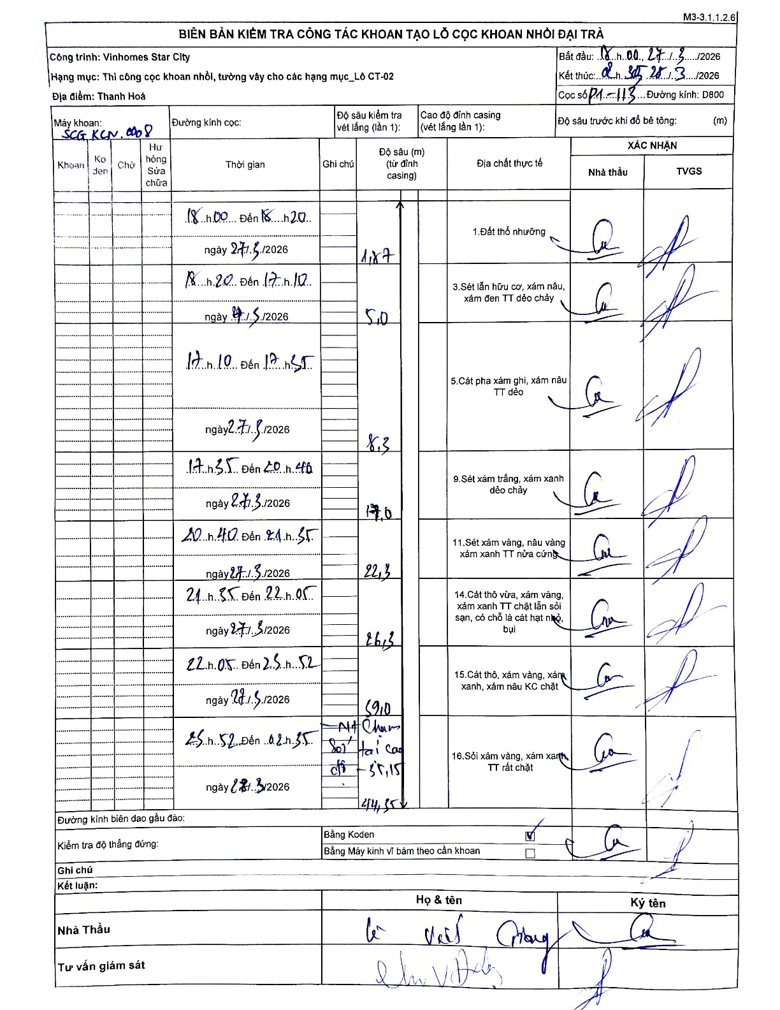
Dự án | Star City Thanh Hóa
Hạng mục | Thi công cọc khoan nhồi, tường vây cho các hạng mục_Lô CT-02
Tên bộ phận | Thi công cọc khoan nhồi, tường vây cho các hạng mục_Lô CT-02
Số hiệu cọc | P1-113
Tên Máy khoan | SGC-KCN0008
Đường kính | D800
Bắt đầu thi công | 18:00 27/03/2026
Kết thúc thi công | 02:35 28/03/2026

Địa chất TT | Đường kính | Mô tả lớp thiết kế | Từ (h) | Đến (h) | Cao độ từ | Cao độ đến | T.Gian (h) | Dài (m) | V (m/h) | Ghi chú
Đất thổ nhưỡng | D800 | Đất thổ nhưỡng | 18:00 27/03/2026 | 18:20 27/03/2026 | 0 | -1.87 | 0.33 | 1.87 | 5.61
2 | D800 | Sét lẫn hữu cơ, xám nâu, xám đen TT dẻo chảy | 18:20 27/03/2026 | 17:10 27/03/2026 | -1.87 | -5 | 22.83 | 3.13 | 0.14
3 | D800 | Cát pha xám ghi, xám nâu TT dẻo | 17:10 27/03/2026 | 17:35 27/03/2026 | -5 | -8.3 | 0.42 | 3.3 | 7.92
4 | D800 | Sét xám trắng, xám xanh dẻo chảy | 17:35 27/03/2026 | 20:40 27/03/2026 | -8.3 | -17 | 3.08 | 8.7 | 2.82
5 | D800 | Sét xám vàng, nâu vàng xám xanh TT nửa cứng | 20:40 27/03/2026 | 21:35 27/03/2026 | -17 | -22.3 | 0.92 | 5.3 | 5.78
6 | D800 | Cát thô vừa, xám vàng, xám xanh TT chặt lẫn sỏi sạn, có chỗ là cát hạt nhỏ, bụi | 21:35 27/03/2026 | 22:05 27/03/2026 | -22.3 | -26.3 | 0.5 | 4 | 8
7 | D800 | Cát thô, xám vàng, xám xanh, xám nâu KC chặt | 22:05 27/03/2026 | 01:52 27/03/2026 | -26.3 | -39 | 3.78 | 12.7 | 3.36
8 | D800 | Sỏi xám vàng, xám xanh TT rất chặt | 01:52 27/03/2026 | 02:35 28/03/2026 | -39 | -44.35 | 0.72 | 5.35 | 7.47

ẢNH BIÊN BẢN GỐC

